Açıklamalar ve Bilgi
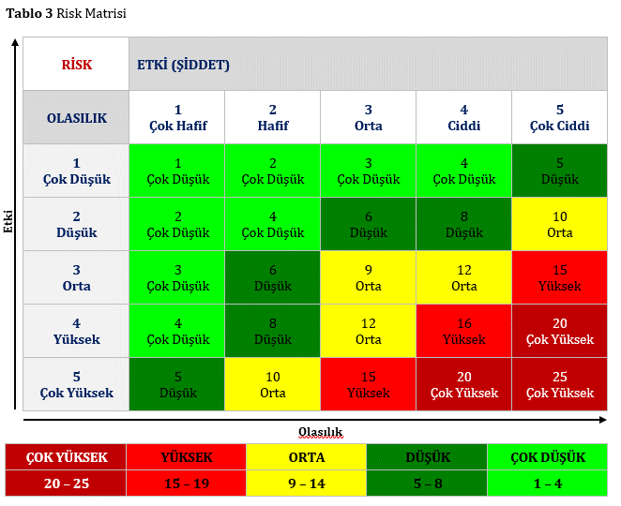
RİSK MATRİSİ
Risk değerlendirme sırasında, olası risklerin şiddeti ile oluşma olasılıkları arasındaki ilişkiye bağlı olarak söz konusu riskler derecelendirilebilir. Risklerin ortaya çıkmasını engelleyecek olan aksiyonların şekillendirilmesi buna göre önceliklendirilmelidir.

Riskin Gerçekleşme Olasılığı Tahmin Ederken Sorulabilecek Sorular Bu sorulara cevap verirken Tablo 1’e bakınız. |  |  | Riskin Etkisini Tahmin Ederken Sorulabilecek Sorular Bu sorulara cevap verirken Tablo 2’ye bakınız.
1) Daha önce bu kurumda/bölümde/süreçte gerçekleşti mi? 2) Kurum içinde diğer bölüm/süreçlerde daha önce gerçekleşti mi? 3) Çalışan sayısı ile risk arasında bir bağlantı var mı? 4) Bu kuruma/bölüme/sürece benzer kurum/bölüm/süreçlerde aynı ya da benzer durumlar yaşandı mı? 5) Konuyla ilgili istatistiki bilgi var mı? 6) Bu risk unsurunu gerçekleştirmenin olasılık derecesi nedir? |  |  | 1) Çalışanların uğrayabileceği fiziksel zararın boyutu nedir? 2) Çalışanların uğrayabileceği psikolojik zararın boyutu nedir? 3) Kurumun uğrayabileceği finansal kaybın boyutu nedir? 4) Kurumun uğrayabileceği iş gücü kaybının boyutu nedir? 5) Kurumun kaybedeceği itibarın boyutu nedir? 6) Durumun medyaya yansıması halinde yerel, ulusal ya da uluslararası haber olma durumu nedir?

Tablo 1 Riskin Gerçekleşme Olasılığı
OLASILIK TANIMI | AÇIKLAMA
Çok Yüksek (5) | Risk durumu birçok kez gerçekleşti şu anda da gerçekleşiyor.
Yüksek (4) | Risk durumu birçok kez gerçekleşti. Risk durumu bazen gerçekleşti. Ortam gerçekleşmesi için son derece uygun.
Orta (3) | Risk ancak belirli durumlarda gerçekleşebilir. Benzer bölüm/süreçlerde belirli durumda gerçekleşti. Ortam gerçekleşmesi için uygun olabilir.
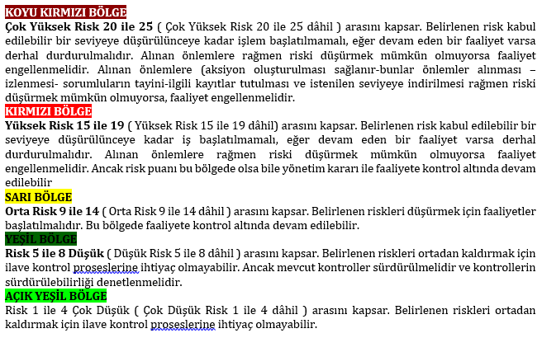
Düşük (2) | Risk durumu gerçekleşme ihtimali çok çok az ancak çok özel koşullar altında söz konusu olabilir. Benzer bölüm/süreçlerde ancak özel durumda gerçekleşti.
Çok Düşük (1) | Risk durumunun gerçekleşmesi söz konusu değil, istisnai durum.

Tablo 2 Riskin gerçekleşme olasılığı ve etkisi aşağıdaki kriterler göz önüne alınarak hesaplanır.
OLASILIK TANIMI | AÇIKLAMA
Çok Yüksek (5) | Çalışanın ölümü, Çok ciddi finansal kayıp, Ciddi itibar kaybı, Uluslararası medyada uzun süreli olumsuz olarak yer almak,
Yüksek (4) | Çalışanların ciddi yaralanmaları, uzuv kaybetmeleri, Ciddi finans kayıpları, İtibarın zayıflaması, Uluslararası medyada olumsuz olarak kısa süre yansımak,
Orta (3) | Çalışanların tedavi görmesini gerektirecek yaralanmalar, Önemli finans kayıpları İtibarın kaybolmasına yol açacak durumlar Ulusal medyaya kısa vadeli olumsuz olarak yansımak,
Düşük (2) | İlk yardım gerektirecek küçük yaralanmalar, Önemli olmayan finansal kayıpları, İtibar kaybına yol açmayacak durumlar, Yerel medyaya olumsuz yansıma,
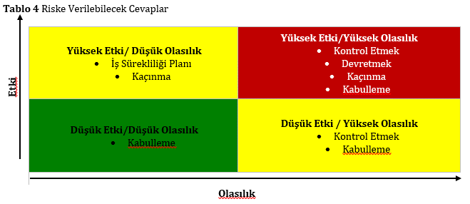
Çok Düşük (1) | Çalışanlara zarar gelmesi söz konusu değil, Önemli olmayan finansal kayıplara yol açacak durumlar İtibar kaybı yaratmayacak durumlar Medyaya yansımamak

KARAR
Kaçınmak | İşi gerçekleştirmenin başka yollarını arama. Var olan hizmeti sonlandırmak, bazı faaliyetleri durdurmak veya belirli bir tehlike bulundurmayan işyeri yerleşkesi seçmek gibi anlamlara gelir
Devretmek | Riski bir başka kuruma veya bireye devretme. Bu uygulamada aslında risk yok edilmiş olmayacaktır, sadece riskin sorumluluğunun başkası tarafından yüklenilmesi sağlanacaktır. Risk, riskin transfer edildiği birimde analiz edilmelidir.
Kontrol Etmek | Karşılaşılabilecek riskler tanımlandıktan sonra bu risklerin etkisini veya gerçekleşme olasılıklarını azaltmak için ek önlemler alarak, riske yanıt verme planı oluşturma çalışmasıdır.
Kabullenmek | Kabullenme de bir risk yanıtlama planıdır. Göz ardı edilebilecek riskler kurum taraflarınca kabul edilir.

 | Etki Puanı | Olasılık Puanı
 | 1 | 1
 | 2 | 2
 | 3 | 3
 | 4 | 4
 | 5 | 5

